组件库
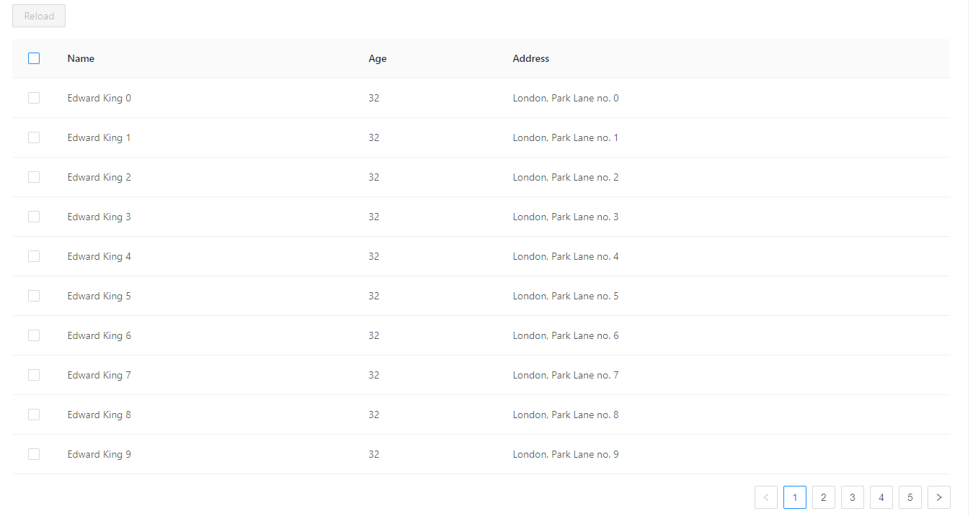
misoca需要用的控件

 | 导航栏
 | 按钮
 | label
 | input
 | 日期
 | checkbox
 | dropdownlist
 | radiobutton
 | tabs
 | 表格
 | 翻页 |  |  | sdfsdf
 | 弹出
 | 固钉
 | 文字提示

 |  | Material-UI |  |  | react-bootstrap | Ant Design

 |  |  |  |  |  | 蚂蚁金服体验技术部
 |  | Star56k Fork15.2k |  |  | Star17.3k Fork 2.8k | Star 58.2k Fork21.2k

 |  | npm install @material-ui/core |  |  | npm install react-bootstrap --save | npm install antd --save
 |  | npm install @material-ui/icons |  |  |  | npm install --save @ant-design/icons

 |  |  | Button

Material-UI

react-bootstrap

Ant Design

 |  |  | Table
Material-UI
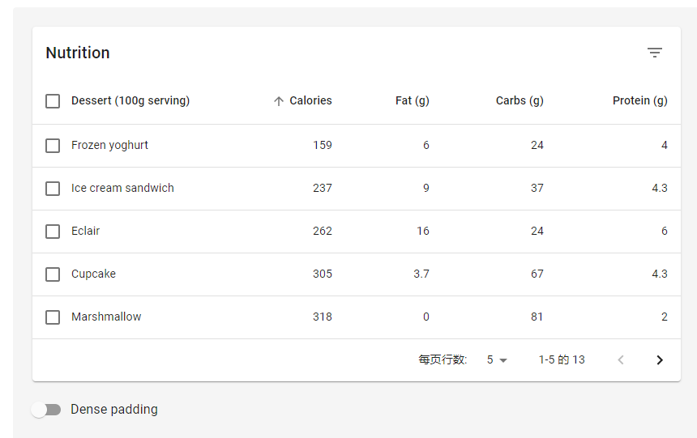

react-bootstrap

Ant Design

